Plan1
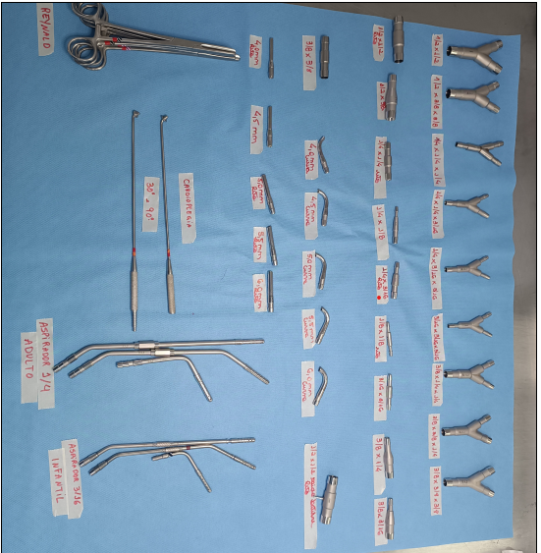
RELAÇÃO DO PADRÃO DE INSTRUMENTAL CIRÚRGICO |  |  |  |  |  |  |  | SIGLA DA CAIXA
 |  |  |  |  |  |  |  | CPE

UNIDADE | TORRE | ANDAR | ESPECIALIDADE
BP | 1 | 8° | CARDIOLOGIA
NOME DA CAIXA |  |  |  | COR DE IDENTIFICAÇÃO
PERFUSÃO
 |  |  |  |  | CHECK - LIST
 |  |  |  |  | QUANTIDADE
DESCRIÇÃO |  |  |  | CÓDIGO | QUANT. | PREPARO |  | RETIRADA | EXPURGO
DIVERSOS:
Cânula DinkHuysen p/cardioplegia 30º |  |  |  | QZ.485-30 | 01
Cânula DinkHuysen p/cardioplegia 90º |  |  |  | QZ.485-90 | 01
Conector p/perfusão inox reto 1/2" x 1/2" |  |  |  | CRB0001 | 01
Conector p/perfusão inox reto 1/2" x 3/8" |  |  |  | CRB0002 | 01
Conector p/perfusão inox reto 1/4" x 1/4" |  |  |  | CRB0005 | 01
Conector p/perfusão inox reto 1/4" x 1/8" |  |  |  | CRB0013 | 01
Conector p/perfusão inox reto 1/4" x 3/16" |  |  |  | CRB0006 | 01
Conector p/perfusão inox reto 1/8" x 1/8" |  |  |  | CRB0011 | 01
Conector p/perfusão inox reto 3/16" x 3/16" |  |  |  | CRB0007 | 01
Conector p/perfusão inox reto 3/8" x 1/4" |  |  |  | CRB0004 | 01
Conector p/perfusão inox reto 3/8" x 3/16" |  |  |  | CRB0012 | 01
Conector p/perfusão inox reto 3/8" x 3/8" |  |  |  | CRB0003 | 01
Conector p/perfusão inox reto c/1 saída lateral 1/2" x 1/2" |  |  |  | CRB0101 | 01
Conector p/perfusão inox "Y" 1/2" x 1/2" x 1/2" |  |  |  | CYB0009 | 01
Conector p/perfusão inox "Y" 1/2" x 3/8" x 3/8" |  |  |  | CYB0010 | 01
Conector p/perfusão inox "Y" 1/4" x 1/4" x 1/4" |  |  |  | CYB0014 | 01
Conector p/perfusão inox "Y" 1/4" x 1/4" x 3/16" |  |  |  | CYB0015 | 01
Conector p/perfusão inox "Y" 1/4" x 3/16" x 3/16" |  |  |  | CYB0016 | 01
Conector p/perfusão inox "Y" 3/16" x 3/16" x 3/16" |  |  |  | CYB0017 | 01
Conector p/perfusão inox "Y" 3/8" x 1/4" x 1/4" |  |  |  | CYB0013 | 01
Conector p/perfusão inox "Y" 3/8" x 3/8" x 1/4" |  |  |  | CYB0012 | 01
Conector p/perfusão inox "Y" 3/8" x 3/8" x 3/8" |  |  |  | CYB0011 | 01
Cânula curva raiz aorta adulto 4,0 mm |  |  |  | CCB0040 | 01
Cânula curva raiz aorta adulto 4,5 mm |  |  |  | CCB0045 | 01
Cânula curva raiz aorta adulto 5,0 mm |  |  |  | CCB0050 | 01
Cânula curva raiz aorta adulto 5,5 mm |  |  |  | CCB0055 | 01
Cânula curva raiz aorta adulto 6,0 mm |  |  |  | CCB0060 | 01
Cânula reta raiz aorta adulto 4,0 mm |  |  |  | CVB0040 | 01
Cânula reta raiz aorta adulto 4,5 mm |  |  |  | CVB0045 | 01
Cânula reta raiz aorta adulto 5,0 mm |  |  |  | CVB0050 | 01
Cânula reta raiz aorta adulto 5,5 mm |  |  |  | CVB0055 | 01
Cânula reta raiz aorta adulto 6,0 mm |  |  |  | CVB0060 | 01
Ponta aspiradora flexível reta c/saída 3/16" |  |  |  | PIB0001 | 01
Ponta aspiradora flexível angulada c/saída 3/16" |  |  |  | PIB0002 | 01
Ponta aspiradora flexível curva c/saída 3/16" |  |  |  | PIB0003 | 01
Ponta aspiradora reta c/saída 1/4" |  |  |  | PIB0004 | 01
Ponta aspiradora angulada c/saída 1/4" |  |  |  | PIB0005 | 01
Ponta aspiradora curva c/saída 1/4" |  |  |  | PIB0006 | 01
PINÇAS:
Pinça auxiliar p/tubos Reynald 20 cm |  |  |  | QF.600-20 | 04

ÚLTIMA ATUALIZAÇÃO - COLABORADOR: |  | LEANDRO 05/11/2015
PADRÃO | FALTAS |  |  | DATA PREPARO |  |  | FUNCIONÁRIO
42 |  |  |  | ___/___/____

